Cadena de valor
Cadena de valor para venta de paquete "Logros"
Infraestructura: estructura vertical y toma de decisiones centralizada, dependiendo principalmente de las Subgerencias generales de desarrollo del área de producto, y área de red comercial y soporte del negocio
Gestión de riesgo: abarca distintos riesgos. Desde el operacional hasta el de mora. Se gestiona rigurosamente. Autorizaciones constantes para operaciones habituales. Ciertos limites bajos impiden competir en el segmento individuos.
Margen
Desarrollo tecnológico: el desarrollo tecnologico es continuo y rodea al producto. Resta automatizar procesos y un mayor nivel de digitalización del lado del cliente y el interno. Adicionalmente deben mejorarse las plataformas digitales
RRHH: No se busca identificar a los perfiles más adecuados. Poca capacitación sobre asesoramiento específico del producto. Programas de incentivos
Marketing |  | Ventas |  | Productos/Servicios del mercado objetivo |  | Servicio

Margen
Branding | Soporte de ventas | Canales de distribución | Adquisición | Paquete "Logros" |  | Cobros | Posventa
Programas de beneficios. No hay publicidad apuntada al segmento. La marca no es la elegida por el segmento | Minimo soporte de ventas. No hay preventa ni call center o busqueda de prospectos ni otras tareas relacionadas. | Sucursales y en menor medida equipos de venta. No se venden paquetes online | Identificación del cliente target. Ofrecimiento de alternativas. Precio. Bajo indice de cross selling de productos. No estrategia de venta | Tarjetas de crédito (Visa Signature y Mastercard Black) + Cuenta cte, única $ y U$s, y comitente | Operación: 35 - 45 minutos | Débito en cuenta | Servicio idéntico para todos los segmentos. No hay seguimiento

Cadena de valor optimizada para retención de clientes del segmento "Logros"
Infraestructura: estructura vertical y toma de decisiones centralizada, dependiendo principalmente de las Subgerencias generales de desarrollo del área de producto, y área de red comercial y soporte del negocio
Gestión de riesgo: Nuevo estandar de riesgo para segmento premium. Brinda practicidad al cliente y al banco. Monitoreo continuo en el back
Margen
Desarrollo tecnológico: foco puesto en el cliente. Mejora de las plataformas digitales en función de estudios complementarios buscando simplicidad.
RRHH: Perfiles adecuados para atención del segmento. De vendedores a asesores.
Marketing |  | Ventas |  | Productos/Servicios del mercado objetivo |  | Servicio

Margen
Branding | Soporte de ventas | Canales de distribución | Adquisición | Paquete "Logros" |  | Cobros | Posventa
Publicidad y notificaciones enfocadas solo en cartera interna, a traves de BIP y newsletter. | Identificación de clientes potenciales del segmento a traves de base de datos interna. | Sucursales y en menor medida equipos de venta. Se impulsa a traves de marketing el alta del paquete a traves de BIP. | Identificación del cliente target. Ofrecimiento de alternativas. Precio. Bajo indice de cross selling de productos. No estrategia de venta | Paquete "Logros" + servicio de posventa y adicionales correspondientes al segmento | Operaciones online y preventa: El tiempo depende de las consultas del cliente. Canal sucursal: 30 - 35 min | Débito en cuenta | Servicio diferencial en atención. Lineas directas y prioridad en sucursal. Alta ponderación del canal online

Soporte de actividad primaria
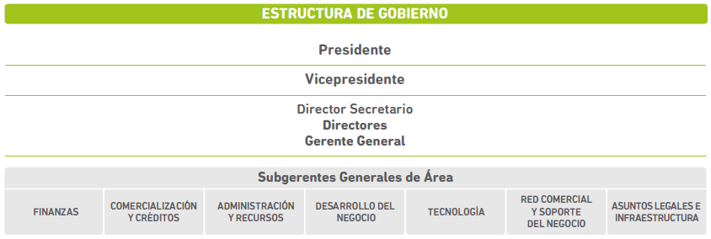

Subgerencias generales
Asuntos Legales | Comercialización y créditos | Desarrollo de producto | Red Comercial y soporte del negocio
Dependencias
Asuntos Judiciales | Banca Institucional | Inteligencia Comercial | Canales
Recupero de deudas |  | Marketing | Red Comercial
 |  | Productos
 |  | Segmentos
 |  | Transformación digital e innovación

